界面&功能
界面相关 |  |  |  | 功能规则

 | 功能入口

 | 主界面【当前为示例】
1
3
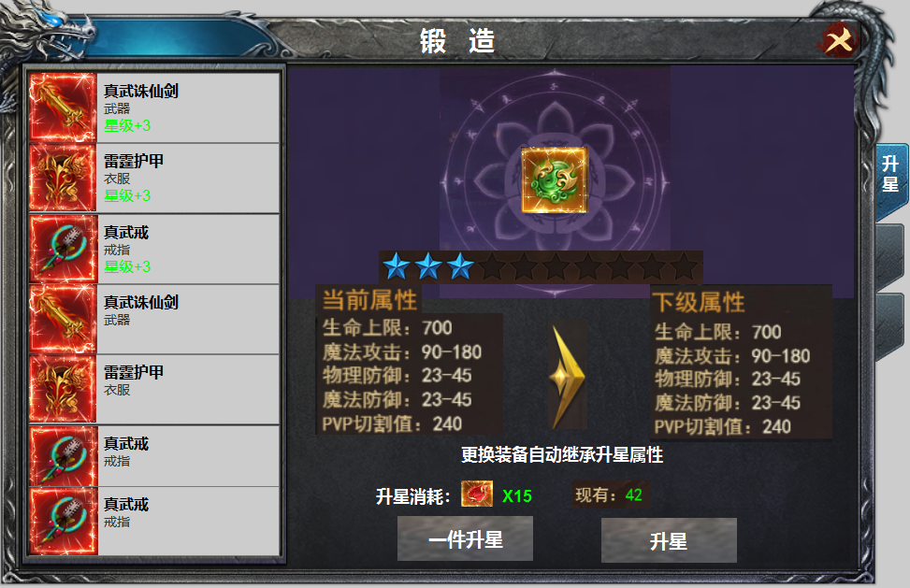
2
 |  |  |  | 1 | 标题栏，居中显示
 |  |  |  | 2 | 装备栏
 |  | 1 | 标题 |  | ▶ | 显示道具icon，名称，部位名称，星级。
 |  |  |  |  | ▶ | 升星在位置，不在装备上，未装备时属性失效，装备时，自动继承升星等级
 |  |  |  |  | ▶ | 装备共有十件，可上下滑动。有选中效果。选中后装备icon出现在【5】位置。
5
 |  | 2 | 装备栏框体及选中状态 |  | ▶ | 进入界面时默认选中第一件装备。
 |  |  |  |  | ▶ | 显示的是已穿戴的装备icon，没有装备时，icon为空，其它文字及升星等级显示。点击时弹出：未穿戴装备
4
 |  |  |  | 3 | 关闭按钮，关闭当前界面
 |  | 3 | 关闭按钮 | 4 | 升星等级显示。
6
 |  | 4 | 黑色星星底，绿色和紫色星星 |  | ▶ | 此处随着升星等级的提升，未升星时为空，升星时星星数量涨
 |  | 5 | icon |  | ▶ | 升星等级共计10级。
 |  | 6 | 属性栏及箭头 | 5 | 装备icon
 |  | 7 | 升级消耗icon | 6 | 属性栏。
 |  | 8 | 按钮 |  | ▶ | 显示当前属性及下级属性，属性显示的是升星表的数据，非装备属性。
 |  | 9 | 按钮 |  | ▶ | 装备未升星时，当前属性显示全部为0，升级满时，下阶属性处显示为零。
 |  | 10 | 一级页签及选中状态 | 7 | 升星消耗
 |  |  |  |  | ▶ | 升星消耗显示道具icon和数量，背包拥有数量显示在后面的【现有】数量
7
10
 |  |  |  | 8 | 一键升星
 |  |  |  |  | ▶ | 点击一键升星，装备开始从第一件到第二件依次循环升星，当材料不足时停止。并提示升星材料不足。
 |  |  |  |  | ▶ | 点击一键升星后，按钮文字变为【停止】，再次点击可停止当前升星。
 |  |  |  |  | ▶ | 自动升星的速度调整为一秒一次。自动升星时，选中的装备icon不用变换，只需【2】位置显示增加的等级。
 |  |  |  |  | ▶ | 升星至满级时，点击显示 当前已升星至最高等级
8
9
 |  |  |  |  | ▶ | 当有装备位满级时，自动升星会跳过已满级的装备。
 |  |  |  | 9 | 升星按钮，
 |  |  |  |  | ▶ | 点击可进行升星，升星有成功的特效。材料不足时提示：升星材料不足。
 |  |  |  |  | ▶ | 升星至满级时，点击显示 当前已升星至最高等级
 |  |  |  | 10 | 一级页签
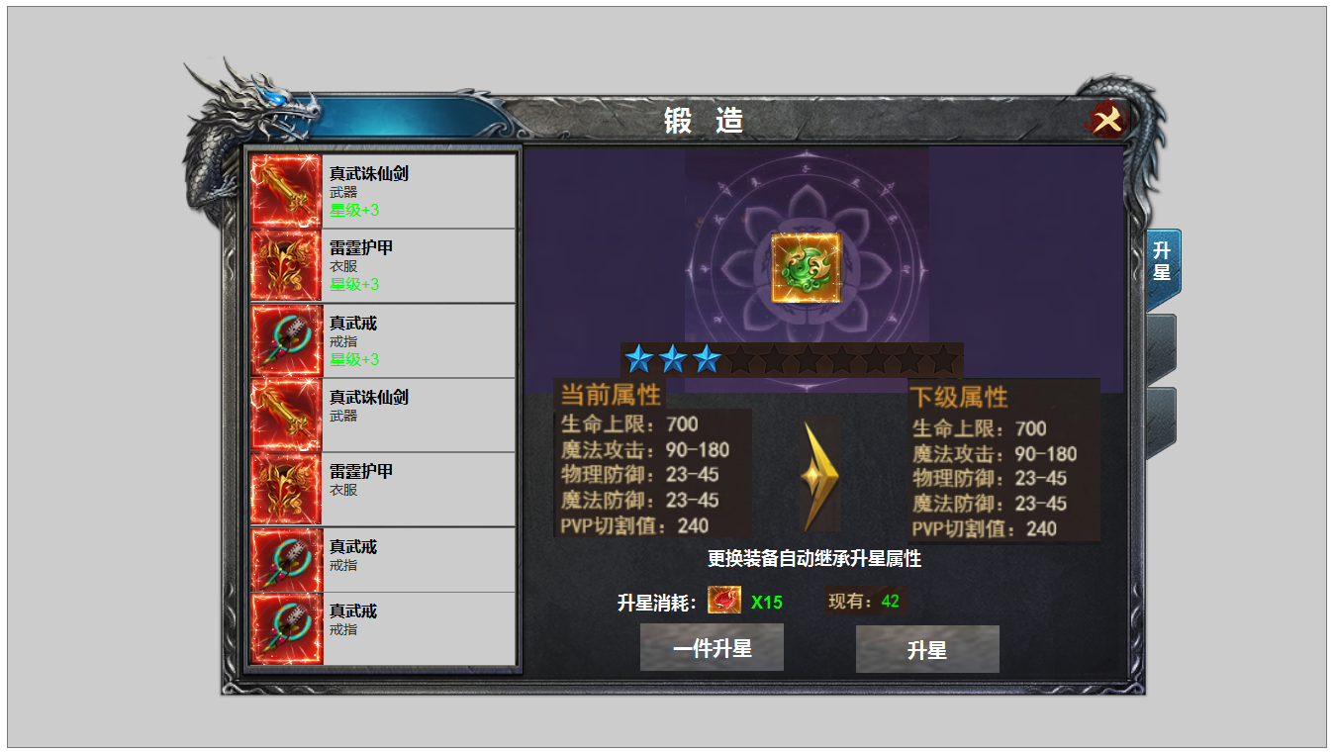
 |  |  |  |  | ▶ | 有选中状态，首次打开默认选中第一个页签。

参考图
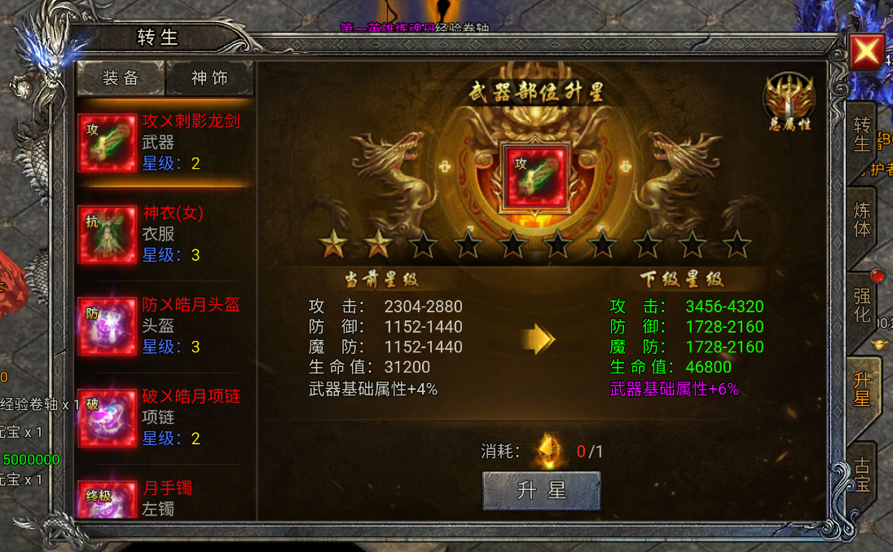
参考图

